EXEMPLE
les mois | les dépenses publicitaire X | volume des ventes Y | (xi -X̅) | (xi -X̅) 2 | (yi -Ῡ) | (yi -Ῡ) 2 | (xi-X̅)(yi-Ῡ)
1 | 70 | 580 | 18 | 324 | 193 | 37249 | 3474
2 | 80 | 380 | 28 | 784 | -7 | 49 | -196
3 | 30 | 200 | -22 | 484 | -187 | 34969 | 4114
4 | 50 | 310 | -2 | 4 | -77 | 5929 | 154
5 | 35 | 400 | -17 | 289 | 13 | 169 | -221
6 | 45 | 450 | -7 | 49 | 63 | 3969 | -441
∑ | 310 | 2320 |  | 1934 |  | 82334 | 6884

X̅ | 51.67 | 52
Ῡ | 386.67 | 387
V(X) | 322.33
V(Y) | 13722.33
ẟ(x) | 17.95
ẟ(y) | 117.14
COV | 1147.33
r | 0.55
r2 | 0.30
a | 3.56
b | 201.91

les étapes a suivre
 | les étapes à suivre pour le graphique:
1 | insertion
2 | Nuage de points
3 | en clique avec la bonton droit sur l'un des ces points
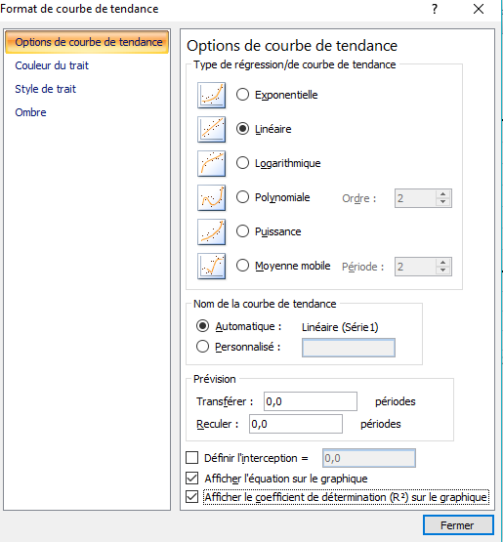
4 | Ajouter une courbe de tendance
5 | coucher sur les choix selon cette image
6 | à la fin votre graphique est affiché

